Sheet1
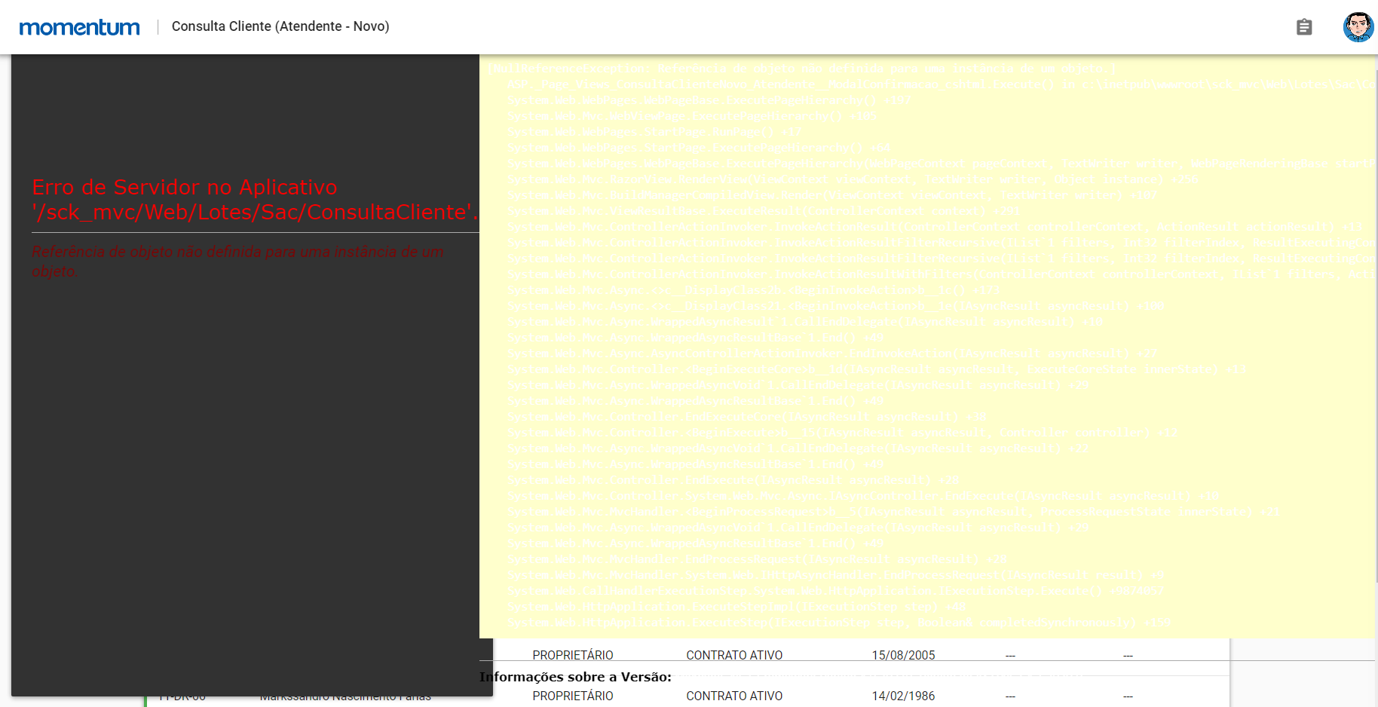
1- Eu abri a modal de confirmação de dados e, sem fazer nada, só cliquei em salvar. O sistema informou q foram salvas as alterações com sucesso e abriu o cadastro do cliente, mas não deve permitir, deveria exigir q eu valide dado por dado antes de salvar a tela inteira. - CORRIGIDO

2- Mensagem de erro incorreta:
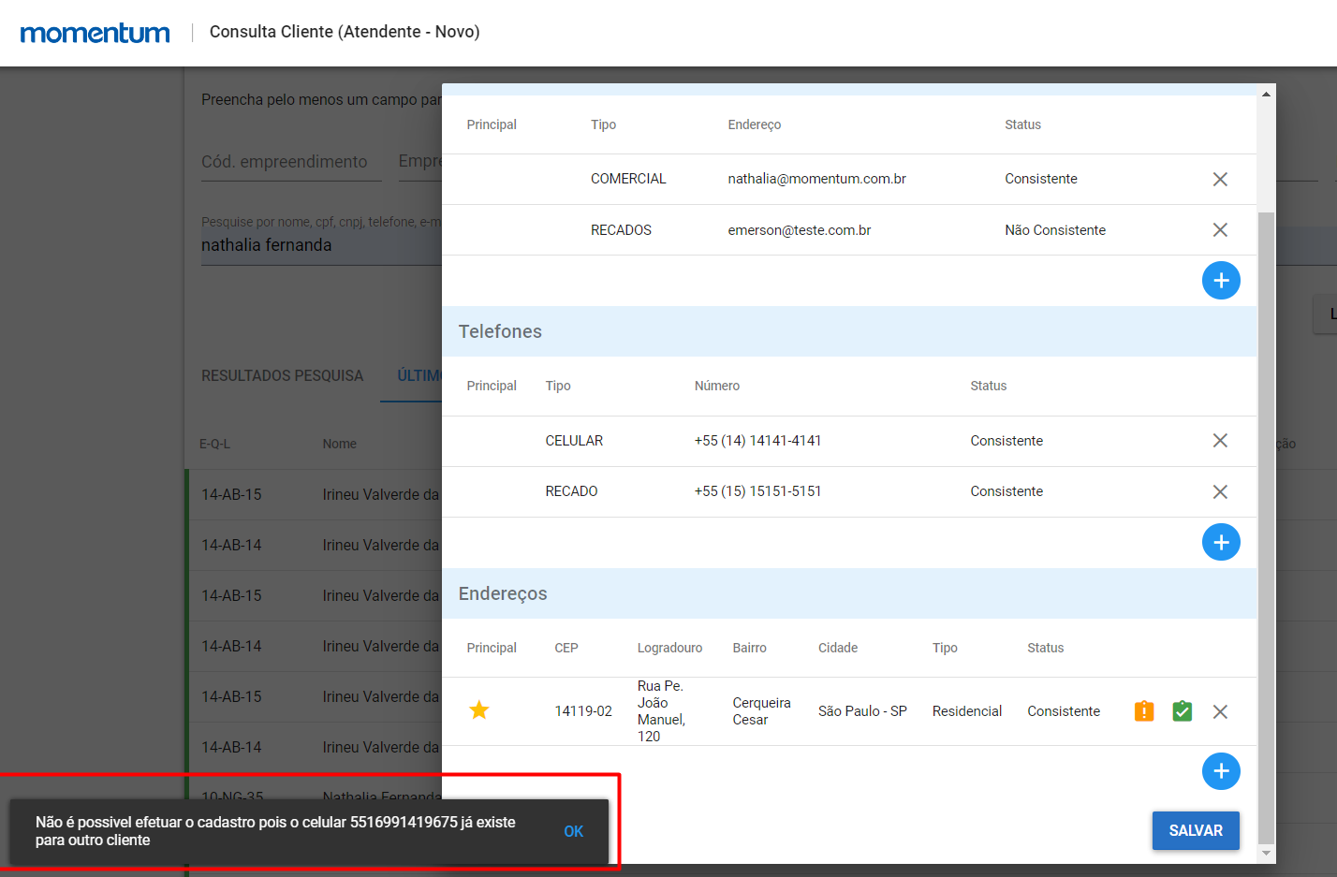

3- Permite que eu prossiga sem validar um dos dados: - CORRIGIDO
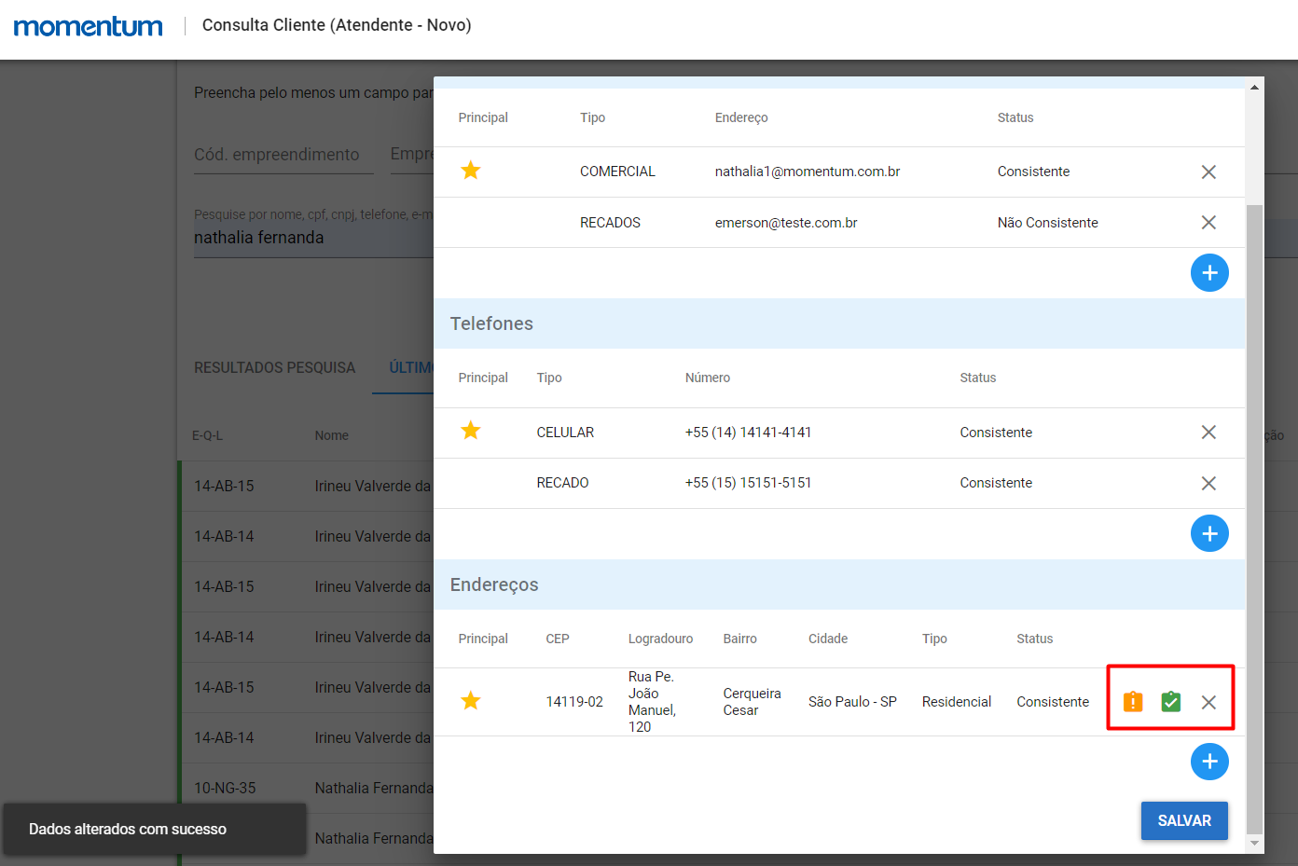

4- Ao fazer confirmação positiva de DEPENDENTE SLIM, que não está cadastrado como familiar, o sistema exibe o cadastro sem solicitar os dados para cadastramento dele como Familiar.
Exemplo: 97.KK.39
Emerson e Theodora não estão cadastrados como familiares:
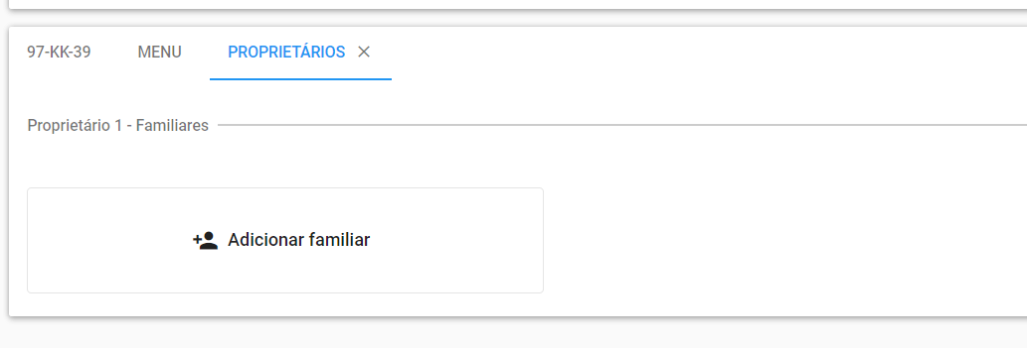

5- Dependente SLIM - Por mais que eu digite CPF e data de vencimento correta, o sistema diz que os dados estão inválidos:

CPF 54804995803
Data de nascimento 05/07/2016
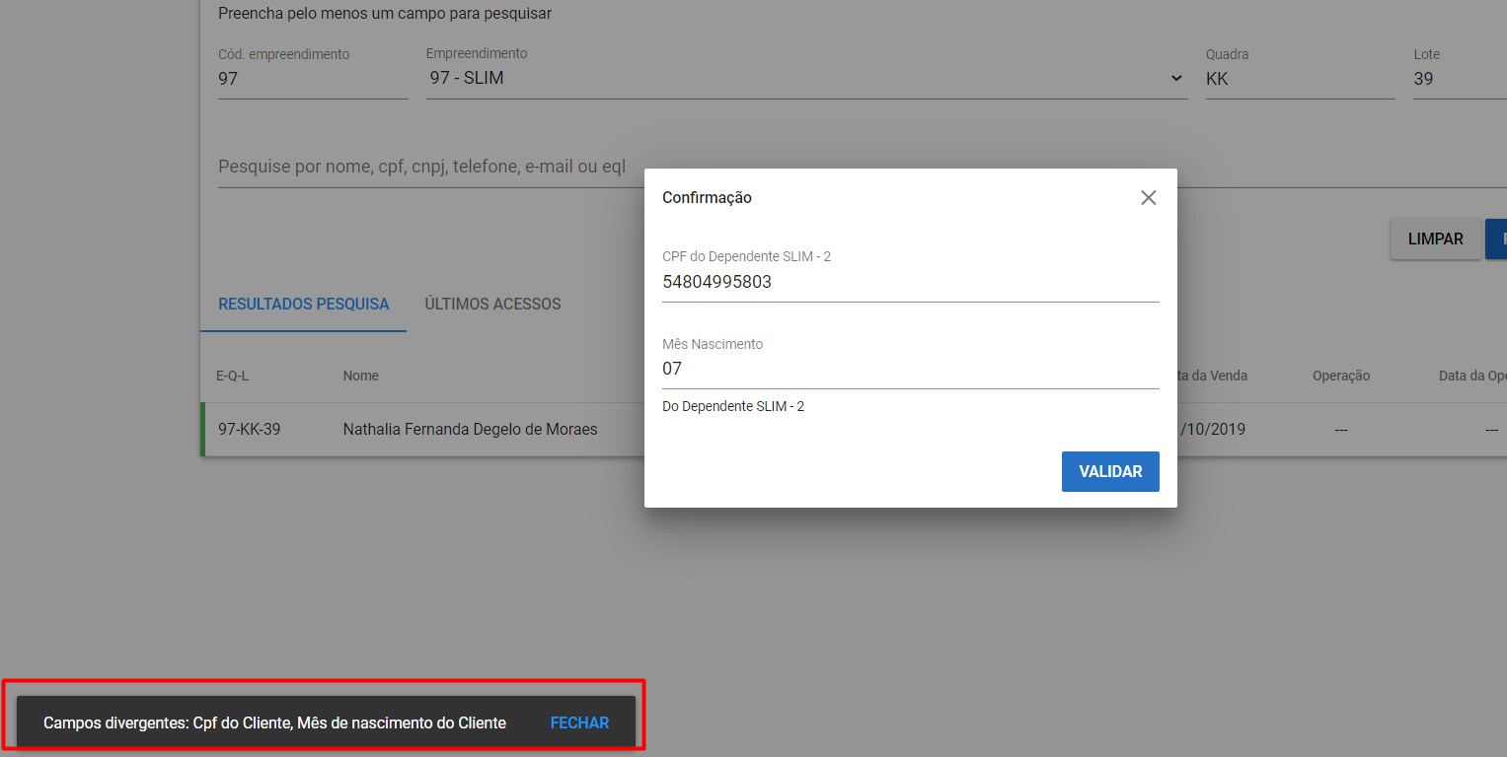

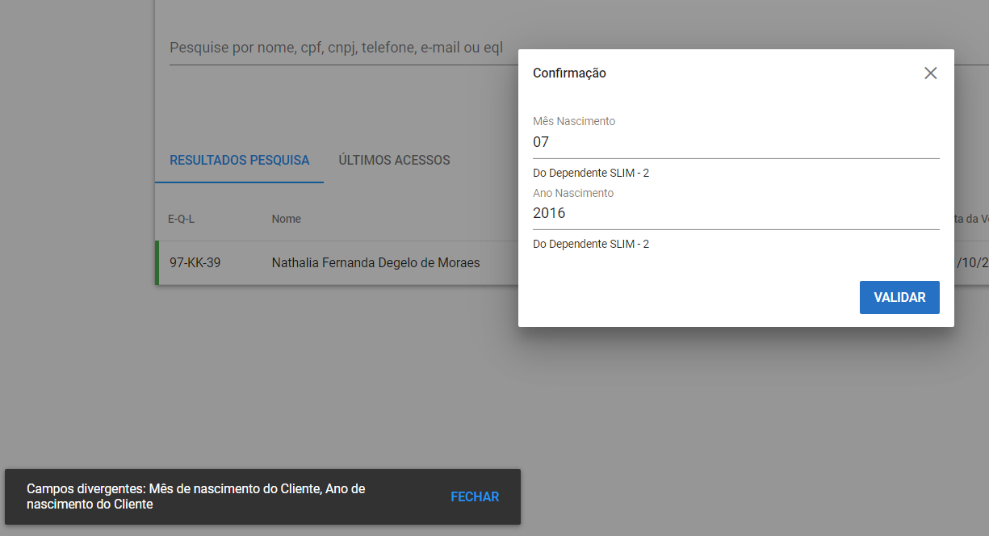

6- Cônjuge - Pediu a confirmação de apenas um dado: PORQUE A DATA DE NASCIMENTO NÃO ESTAVA CADASTRADA
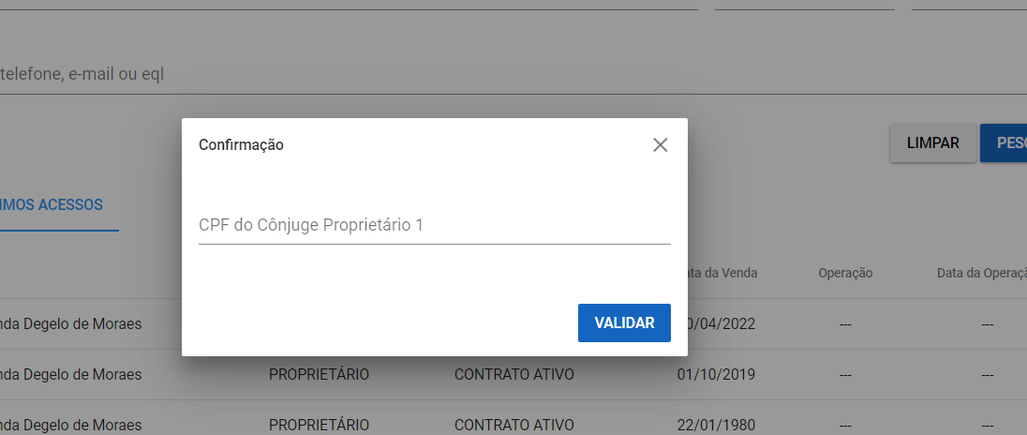

7- A opção Outros está sendo salva entre os envolvidos no contrato, mas não deve ser salva. O registro deve ser utilizado apenas para o preenchimento do histórico:
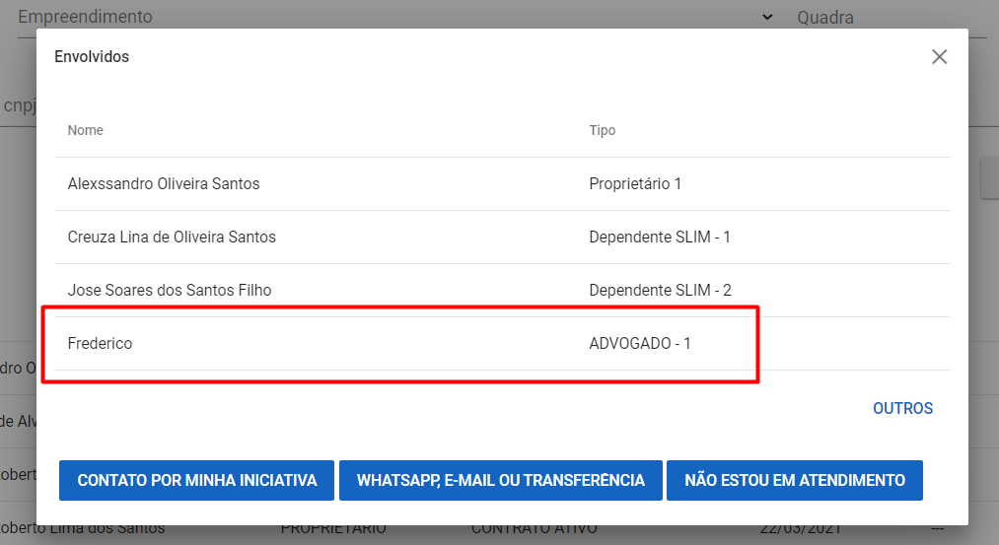

8- 04-AM-27 - Fiz a confirmação positiva do Cônjuge e o sistema não exibiu a modal de atualização cadastral.

9- Ao clicar em um dependente na tela de Envolvidos, está dando erro:

4.AM.27 - Dependente 2

